구조방정식
가설6
노인들의 사회자본 및 지역공동체 참여의식은 세계시민의식과 다문화 수용성 간의 관계를 매개할 것이다. (채택) | model-fit |  |  |  |  |  | Estimator

C는 완전 매개 변수 | Result (Default model) |  |  |  |  |  | Regression Weights: (total - Default model)

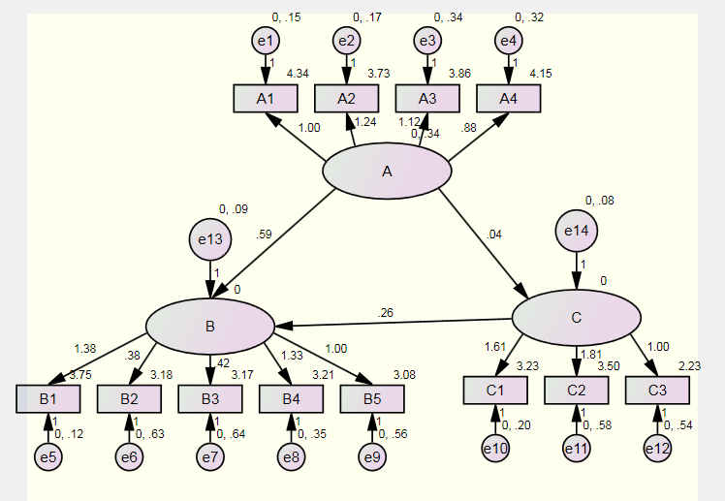
 | Minimum was achieved |  |  |  |  |  |  |  |  | Estimate | S.E. | C.R. | P | Label
 | Chi-square = 325.509 |  |  |  |  |  | C | <--- | A | 0.035 | 0.039 | 0.915 | 0.36
 | Degrees of freedom = 51 |  |  |  |  |  | B | <--- | A | 0.587 | 0.074 | 7.9 | ***
 | Probability level = .000 |  |  |  |  |  | B | <--- | C | 0.256 | 0.11 | 2.322 | 0.02
 | CMIN |  |  |  |  |  | A1 | <--- | A | 1
 | Model | NPAR | CMIN | DF | P | CMIN/DF | A2 | <--- | A | 1.239 | 0.076 | 16.214 | ***
 | Default model | 39 | 325.509 | 51 | 0 | 6.383 | A3 | <--- | A | 1.119 | 0.08 | 13.973 | ***
 | Saturated model | 90 | 0 | 0 |  |  | A4 | <--- | A | 0.878 | 0.072 | 12.226 | ***
 | Independence model | 12 | 1347.423 | 78 | 0 | 17.275 | B5 | <--- | B | 1
 | Baseline Comparisons |  |  |  |  |  | B4 | <--- | B | 1.331 | 0.156 | 8.513 | ***
 | Model | NFI | RFI | IFI | TLI | CFI | B3 | <--- | B | 0.42 | 0.115 | 3.66 | ***
 |  | Delta1 | rho1 | Delta2 | rho2 |  | B2 | <--- | B | 0.383 | 0.113 | 3.397 | ***
 | Default model | 0.758 | 0.631 | 0.788 | 0.669 | 0.784 | B1 | <--- | B | 1.376 | 0.153 | 9.009 | ***
 | Saturated model | 1 |  | 1 |  | 1 | C3 | <--- | C | 1
 | Independence model | 0 | 0 | 0 | 0 | 0 | C2 | <--- | C | 1.811 | 0.411 | 4.402 | ***
 | AIC |  |  |  |  |  | C1 | <--- | C | 1.607 | 0.41 | 3.924 | ***
 | Model | AIC | BCC | BIC | CAIC
 | Default model | 403.509 | 406.791
 | Saturated model | 180 | 187.573
 | Independence model | 1371.423 | 1372.432

 | Result (Default model) |  |  |  |  |  | Regression Weights: (Group number 1 - Default model)
 | Minimum was achieved |  |  |  |  |  |  |  |  | Estimate | S.E. | C.R. | P | Label
 | Chi-square = 457.728 |  |  |  |  |  | C | <--- | A | 0.163 | 0.067 | 2.427 | 0.015
 | Degrees of freedom = 52 |  |  |  |  |  | B | <--- | C | 0.398 | 0.102 | 3.912 | ***
 | Probability level = .000 |  |  |  |  |  | A1 | <--- | A | 1
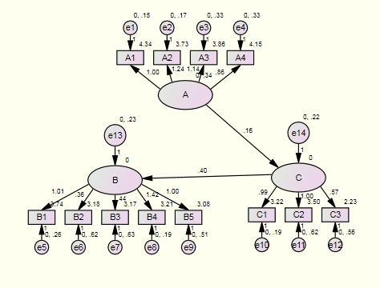
 | CMIN |  |  |  |  |  | A2 | <--- | A | 1.242 | 0.08 | 15.45 | ***
 | Model | NPAR | CMIN | DF | P | CMIN/DF | A3 | <--- | A | 1.14 | 0.082 | 13.925 | ***
 | Default model | 38 | 457.728 | 52 | 0 | 8.802 | A4 | <--- | A | 0.862 | 0.074 | 11.724 | ***
 | Saturated model | 90 | 0 | 0 |  |  | B5 | <--- | B | 1
 | Independence model | 12 | 1347.423 | 78 | 0 | 17.275 | B4 | <--- | B | 1.422 | 0.158 | 8.996 | ***
 | Baseline Comparisons |  |  |  |  |  | B3 | <--- | B | 0.442 | 0.105 | 4.225 | ***
 | Model | NFI | RFI | IFI | TLI | CFI | B2 | <--- | B | 0.358 | 0.102 | 3.512 | ***
 |  | Delta1 | rho1 | Delta2 | rho2 |  | B1 | <--- | B | 1.006 | 0.111 | 9.038 | ***
 | Default model | 0.66 | 0.49 | 0.687 | 0.521 | 0.68 | C2 | <--- | C | 1
 | Saturated model | 1 |  | 1 |  | 1 | C1 | <--- | C | 0.992 | 0.216 | 4.583 | ***
 | Independence model | 0 | 0 | 0 | 0 | 0 | C3 | <--- | C | 0.565 | 0.134 | 4.224 | ***
 | AIC
 | Model | AIC | BCC | BIC | CAIC
 | Default model | 533.728 | 536.926
 | Saturated model | 180 | 187.573
 | Independence model | 1371.423 | 1372.432

가설5 | model-fit |  |  |  |  |  | Estimator
노인들의 다문화 수용성은 세계시민의식과 사회자본 및 지역공동체 참여의식 간의 관계를 매개할 것이다. (채택) | Result (Default model)

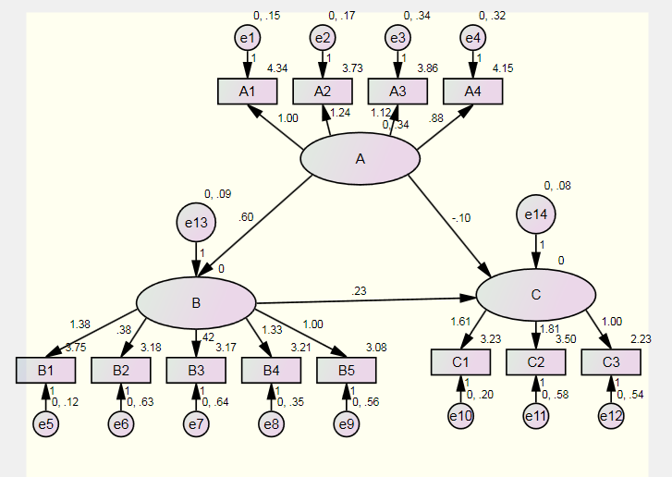
B는 완전 매개 변수 | Minimum was achieved
 | Chi-square = 325.509 |  |  |  |  |  | Regression Weights: (total - Default model)
 | Degrees of freedom = 51
 | Probability level = .000 |  |  |  |  |  |  |  |  | Estimate | S.E. | C.R. | P | Label
 | CMIN |  |  |  |  |  | B | <--- | A | 0.596 | 0.075 | 7.925 | ***
 | Model | NPAR | CMIN | DF | P | CMIN/DF | C | <--- | A | -0.101 | 0.072 | -1.415 | 0.157
 | Default model | 39 | 325.509 | 51 | 0 | 6.383 | C | <--- | B | 0.229 | 0.101 | 2.265 | 0.024
 | Saturated model | 90 | 0 | 0 |  |  | A1 | <--- | A | 1
 | Independence model | 12 | 1347.423 | 78 | 0 | 17.275 | A2 | <--- | A | 1.239 | 0.076 | 16.214 | ***
 |  |  |  |  |  |  | A3 | <--- | A | 1.119 | 0.08 | 13.973 | ***
 | Baseline Comparisons |  |  |  |  |  | A4 | <--- | A | 0.878 | 0.072 | 12.226 | ***
 | Model | NFI | RFI | IFI | TLI | CFI | B5 | <--- | B | 1
 |  | Delta1 | rho1 | Delta2 | rho2 |  | B4 | <--- | B | 1.331 | 0.156 | 8.513 | ***
 | Default model | 0.758 | 0.631 | 0.788 | 0.669 | 0.784 | B3 | <--- | B | 0.42 | 0.115 | 3.66 | ***
 | Saturated model | 1 |  | 1 |  | 1 | B2 | <--- | B | 0.383 | 0.113 | 3.397 | ***
 | Independence model | 0 | 0 | 0 | 0 | 0 | B1 | <--- | B | 1.376 | 0.153 | 9.009 | ***
 | NCP |  |  |  |  |  | C3 | <--- | C | 1
 | Model | NCP | LO 90 | HI 90 |  |  | C2 | <--- | C | 1.811 | 0.411 | 4.402 | ***
 | Default model | 274.509 | 221.232 | 335.287 |  |  | C1 | <--- | C | 1.607 | 0.41 | 3.924 | ***
 | Saturated model | 0 | 0 | 0
 | Independence model | 1269.423 | 1154.086 | 1392.16

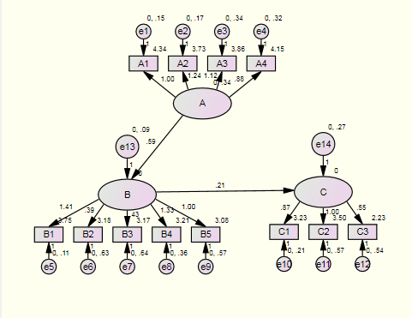
 | Result (Default model)
 |  |  |  |  |  |  | Regression Weights: (Group number 1 - Default model)
 | Minimum was achieved
 | Chi-square = 327.511 |  |  |  |  |  |  |  |  | Estimate | S.E. | C.R. | P | Label
 | Degrees of freedom = 52 |  |  |  |  |  | B | <--- | A | 0.589 | 0.075 | 7.825 | ***
 | Probability level = .000 |  |  |  |  |  | C | <--- | B | 0.214 | 0.098 | 2.198 | 0.028
 | CMIN |  |  |  |  |  | A1 | <--- | A | 1
 | Model | NPAR | CMIN | DF | P | CMIN/DF | A2 | <--- | A | 1.243 | 0.077 | 16.182 | ***
 | Default model | 38 | 327.511 | 52 | 0 | 6.298 | A3 | <--- | A | 1.124 | 0.08 | 13.969 | ***
 | Saturated model | 90 | 0 | 0 |  |  | A4 | <--- | A | 0.88 | 0.072 | 12.195 | ***
 | Independence model | 12 | 1347.423 | 78 | 0 | 17.275 | B5 | <--- | B | 1
 | Baseline Comparisons |  |  |  |  |  | B4 | <--- | B | 1.333 | 0.159 | 8.398 | ***
 | Model | NFI | RFI | IFI | TLI | CFI | B3 | <--- | B | 0.426 | 0.116 | 3.665 | ***
 |  | Delta1 | rho1 | Delta2 | rho2 |  | B2 | <--- | B | 0.385 | 0.114 | 3.382 | ***
 | Default model | 0.757 | 0.635 | 0.787 | 0.674 | 0.783 | B1 | <--- | B | 1.408 | 0.158 | 8.903 | ***
 | Saturated model | 1 |  | 1 |  | 1 | C2 | <--- | C | 1
 | Independence model | 0 | 0 | 0 | 0 | 0 | C1 | <--- | C | 0.868 | 0.215 | 4.034 | ***
 | AIC |  |  |  |  |  | C3 | <--- | C | 0.548 | 0.125 | 4.368 | ***
 | Model | AIC | BCC | BIC | CAIC
 | Default model | 403.511 | 406.708
 | Saturated model | 180 | 187.573
 | Independence model | 1371.423 | 1372.432

가설4
노인들의 세계시민의식은 다문화 수용성과 사회자본 및 지역공동체 참여의식 간의 관계를 매개할 것이다.(기각) | model-fit |  |  |  |  |  | Estimator
 | Result (Default model) |  |  |  |  |  | Regression Weights: (Group number 1 - Default model)
 | Minimum was achieved
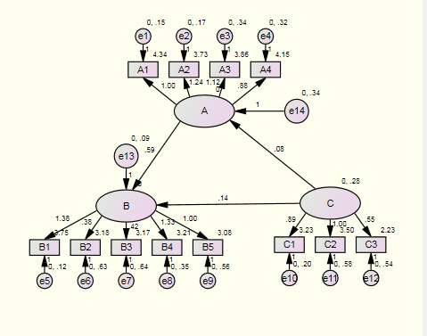
 | Chi-square = 325.509 |  |  |  |  |  |  |  |  | Estimate | S.E. | C.R. | P | Label
 | Degrees of freedom = 51 |  |  |  |  |  | A | <--- | C | 0.078 | 0.085 | 0.925 | 0.355
 | Probability level = .000 |  |  |  |  |  | B | <--- | A | 0.587 | 0.074 | 7.9 | ***
 | CMIN |  |  |  |  |  | B | <--- | C | 0.141 | 0.058 | 2.447 | 0.014
 | Model | NPAR | CMIN | DF | P | CMIN/DF | A1 | <--- | A | 1
 | Default model | 39 | 325.509 | 51 | 0 | 6.383 | A2 | <--- | A | 1.239 | 0.076 | 16.214 | ***
 | Saturated model | 90 | 0 | 0 |  |  | A3 | <--- | A | 1.119 | 0.08 | 13.973 | ***
 | Independence model | 12 | 1347.423 | 78 | 0 | 17.275 | A4 | <--- | A | 0.878 | 0.072 | 12.226 | ***
 | Baseline Comparisons |  |  |  |  |  | B5 | <--- | B | 1
 | Model | NFI | RFI | IFI | TLI | CFI | B4 | <--- | B | 1.331 | 0.156 | 8.513 | ***
 |  | Delta1 | rho1 | Delta2 | rho2 |  | B3 | <--- | B | 0.42 | 0.115 | 3.66 | ***
 | Default model | 0.758 | 0.631 | 0.788 | 0.669 | 0.784 | B2 | <--- | B | 0.383 | 0.113 | 3.397 | ***
 | Saturated model | 1 |  | 1 |  | 1 | B1 | <--- | B | 1.376 | 0.153 | 9.009 | ***
 | Independence model | 0 | 0 | 0 | 0 | 0 | C2 | <--- | C | 1
 | AIC |  |  |  |  |  | C1 | <--- | C | 0.888 | 0.214 | 4.145 | ***
 | Model | AIC | BCC | BIC | CAIC |  | C3 | <--- | C | 0.552 | 0.125 | 4.402 | ***
 | Default model | 403.509 | 406.791
 | Saturated model | 180 | 187.573
 | Independence model | 1371.423 | 1372.432

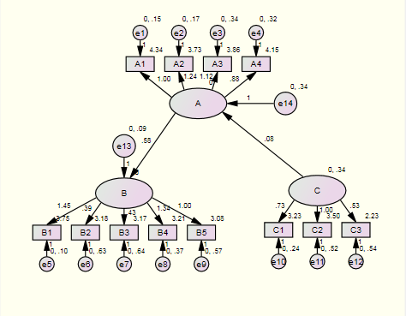
 |  |  |  |  |  |  | Regression Weights: (Group number 1 - Default model)
 | Result (Default model)
 | Minimum was achieved |  |  |  |  |  |  |  |  | Estimate | S.E. | C.R. | P | Label
 | Chi-square = 331.020 |  |  |  |  |  | A | <--- | C | 0.077 | 0.078 | 0.995 | 0.32
 | Degrees of freedom = 52 |  |  |  |  |  | B | <--- | A | 0.579 | 0.075 | 7.712 | ***
 | Probability level = .000 |  |  |  |  |  | A1 | <--- | A | 1
 | CMIN |  |  |  |  |  | A2 | <--- | A | 1.24 | 0.077 | 16.19 | ***
 | Model | NPAR | CMIN | DF | P | CMIN/DF | A3 | <--- | A | 1.122 | 0.08 | 13.973 | ***
 | Default model | 38 | 331.02 | 52 | 0 | 6.366 | A4 | <--- | A | 0.879 | 0.072 | 12.213 | ***
 | Saturated model | 90 | 0 | 0 |  |  | B5 | <--- | B | 1
 | Independence model | 12 | 1347.423 | 78 | 0 | 17.275 | B4 | <--- | B | 1.337 | 0.162 | 8.231 | ***
 | Baseline Comparisons |  |  |  |  |  | B3 | <--- | B | 0.431 | 0.118 | 3.644 | ***
 | Model | NFI | RFI | IFI | TLI | CFI | B2 | <--- | B | 0.388 | 0.116 | 3.347 | ***
 |  | Delta1 | rho1 | Delta2 | rho2 |  | B1 | <--- | B | 1.45 | 0.166 | 8.755 | ***
 | Default model | 0.754 | 0.631 | 0.785 | 0.67 | 0.78 | C2 | <--- | C | 1
 | Saturated model | 1 |  | 1 |  | 1 | C1 | <--- | C | 0.731 | 0.182 | 4.019 | ***
 | Independence model | 0 | 0 | 0 | 0 | 0 | C3 | <--- | C | 0.528 | 0.124 | 4.264 | ***

가설3
노인들의 사회자본 및 지역공동체 참여의식은 다문화 수용성에 유의한 정(+)의 영향을 미칠 것이다.(채택)
 | model-fit |  |  |  |  |  | Estimator
 | Result (Default model) |  |  |  |  |  | Regression Weights: (Group number 1 - Default model)
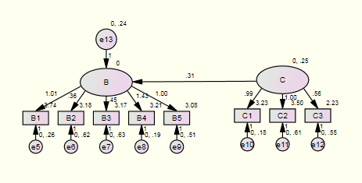
 | Minimum was achieved
 | Chi-square = 211.115 |  |  |  |  |  |  |  |  | Estimate | S.E. | C.R. | P | Label
 | Degrees of freedom = 19 |  |  |  |  |  | B | <--- | C | 0.31 | 0.091 | 3.413 | ***
 | Probability level = .000 |  |  |  |  |  | B5 | <--- | B | 1
 | CMIN |  |  |  |  |  | B4 | <--- | B | 1.426 | 0.16 | 8.902 | ***
 | Model | NPAR | CMIN | DF | P | CMIN/DF | B3 | <--- | B | 0.446 | 0.105 | 4.245 | ***
 | Default model | 25 | 211.115 | 19 | 0 | 11.111 | B2 | <--- | B | 0.359 | 0.102 | 3.51 | ***
 | Saturated model | 44 | 0 | 0 |  |  | B1 | <--- | B | 1.007 | 0.112 | 9.005 | ***
 | Independence model | 8 | 574.589 | 36 | 0 | 15.961 | C2 | <--- | C | 1
 | Baseline Comparisons |  |  |  |  |  | C1 | <--- | C | 0.986 | 0.232 | 4.257 | ***
 | Model | NFI | RFI | IFI | TLI | CFI | C3 | <--- | C | 0.562 | 0.127 | 4.411 | ***
 |  | Delta1 | rho1 | Delta2 | rho2
 | Default model | 0.633 | 0.304 | 0.654 | 0.324 | 0.643
 | Saturated model | 1 |  | 1 |  | 1
 | Independence model | 0 | 0 | 0 | 0 | 0

가설2
노인들의 세계시민의식은 사회자본 및 지역공동체 참여의식에 유의한 정(+)의 영향을 미칠 것이다. (기각) | model-fit |  |  |  |  |  | Estimator
 | Result (Default model) |  |  |  |  |  | Regression Weights: (Group number 1 - Default model)
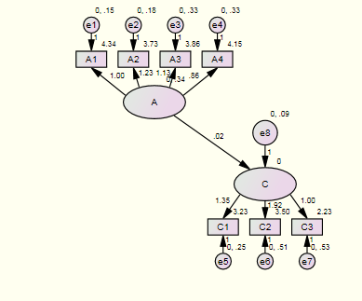
 | Minimum was achieved |  |  |  |  |  |  |  |  | Estimate | S.E. | C.R. | P | Label
 | Chi-square = 33.996 |  |  |  |  |  | C | <--- | A | 0.022 | 0.041 | 0.531 | 0.595
 | Degrees of freedom = 13 |  |  |  |  |  | A1 | <--- | A | 1
 | Probability level = .001 |  |  |  |  |  | A2 | <--- | A | 1.23 | 0.08 | 15.466 | ***
 | CMIN |  |  |  |  |  | A3 | <--- | A | 1.13 | 0.081 | 13.945 | ***
 |  |  |  |  |  |  | A4 | <--- | A | 0.857 | 0.073 | 11.76 | ***
 | Model | NPAR | CMIN | DF | P | CMIN/DF | C3 | <--- | C | 1
 | Default model | 22 | 33.996 | 13 | 0.001 | 2.615 | C2 | <--- | C | 1.919 | 0.455 | 4.216 | ***
 | Saturated model | 35 | 0 | 0 |  |  | C1 | <--- | C | 1.346 | 0.319 | 4.22 | ***
 | Independence model | 7 | 638.053 | 28 | 0 | 22.788

 | Baseline Comparisons

 | Model | NFI | RFI | IFI | TLI | CFI
 |  | Delta1 | rho1 | Delta2 | rho2
 | Default model | 0.947 | 0.885 | 0.966 | 0.926 | 0.966
 | Saturated model | 1 |  | 1 |  | 1
 | Independence model | 0 | 0 | 0 | 0 | 0

가설1
노인들의 세계시민의식은 다문화 수용성에 유의한 정(+)의 영향을 미칠 것이다. (채택)
 | model-fit |  |  |  |  |  | estimator
 | Result (Default model) |  |  |  |  |  | Regression Weights: (Group number 1 - Default model)
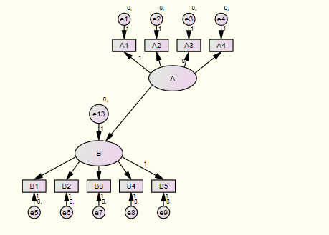
 | Minimum was achieved
 | Chi-square = 279.435 |  |  |  |  |  |  |  |  | Estimate | S.E. | C.R. | P | Label
 | Degrees of freedom = 26 |  |  |  |  |  | B | <--- | A | 0.575 | 0.075 | 7.695 | ***
 | Probability level = .000 |  |  |  |  |  | B5 | <--- | B | 1
 | CMIN |  |  |  |  |  | B4 | <--- | B | 1.337 | 0.163 | 8.211 | ***
 | Model | NPAR | CMIN | DF | P | CMIN/DF | B3 | <--- | B | 0.432 | 0.119 | 3.644 | ***
 | Default model | 28 | 279.435 | 26 | 0 | 10.747 | B2 | <--- | B | 0.388 | 0.116 | 3.345 | ***
 | Saturated model | 54 | 0 | 0 |  |  | B1 | <--- | B | 1.455 | 0.167 | 8.735 | ***
 | Independence model | 9 | 1211.972 | 45 | 0 | 26.933 | A1 | <--- | A | 1
 | Baseline Comparisons |  |  |  |  |  | A2 | <--- | A | 1.236 | 0.076 | 16.221 | ***
 | Model | NFI | RFI | IFI | TLI | CFI | A3 | <--- | A | 1.118 | 0.08 | 13.994 | ***
 |  | Delta1 | rho1 | Delta2 | rho2 |  | A4 | <--- | A | 0.877 | 0.072 | 12.239 | ***
 | Default model | 0.769 | 0.601 | 0.786 | 0.624 | 0.783
 | Saturated model | 1 |  | 1 |  | 1
 | Independence model | 0 | 0 | 0 | 0 | 0

